CollectiveAccess
Image | Object | Description | Date
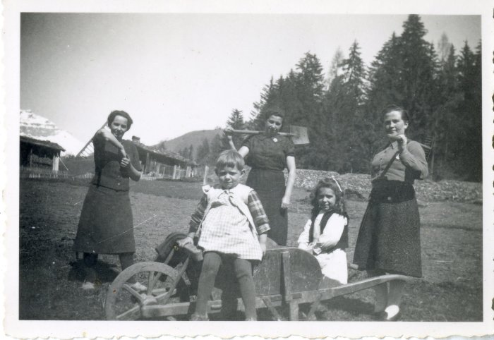 | Photo du travail dans les champs (12-035) | Photo du travail dans les champs avec 3 femmes et 2 enfants, probablement au dessus de Salvagny
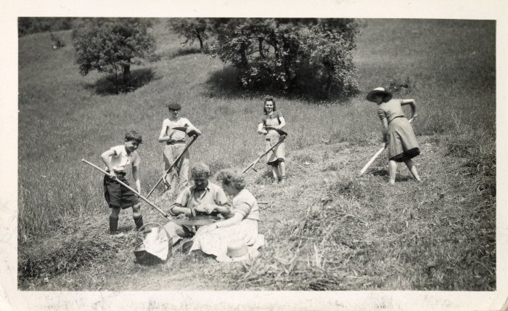 | Photo des foins au Lochet (12-036) | Photo au Lochet des foins Femme au milieu : DEFFAYET Louise
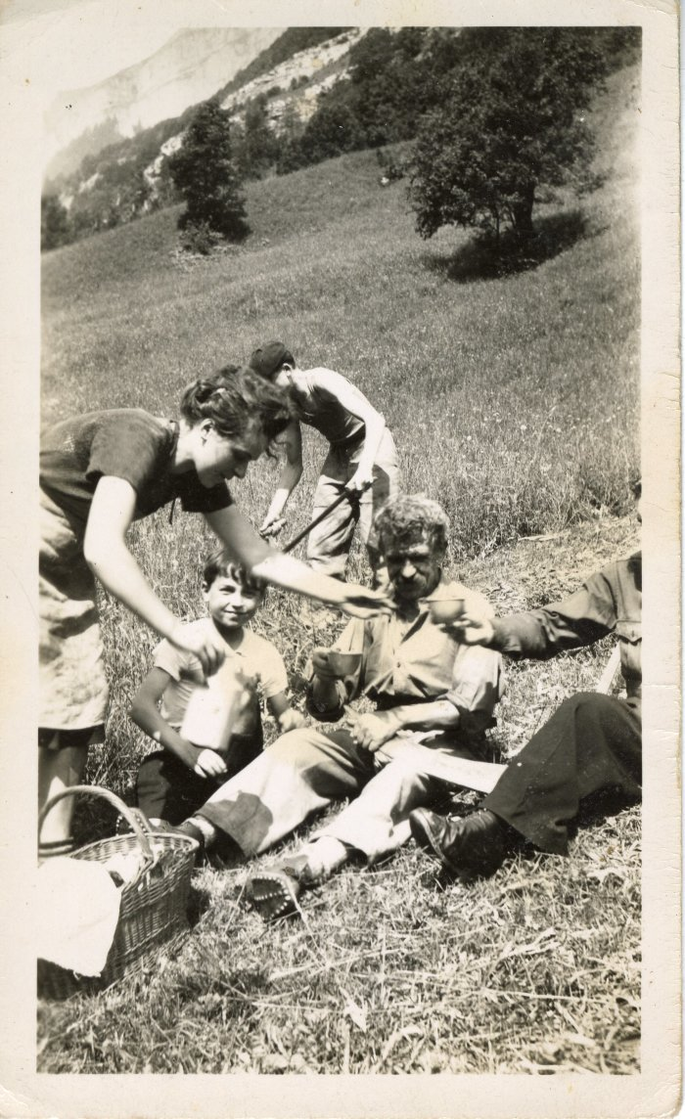
 | Photo du "Déjeuner du Faucheur" (12-037) | Photo du "Déjeuner du Faucheur"
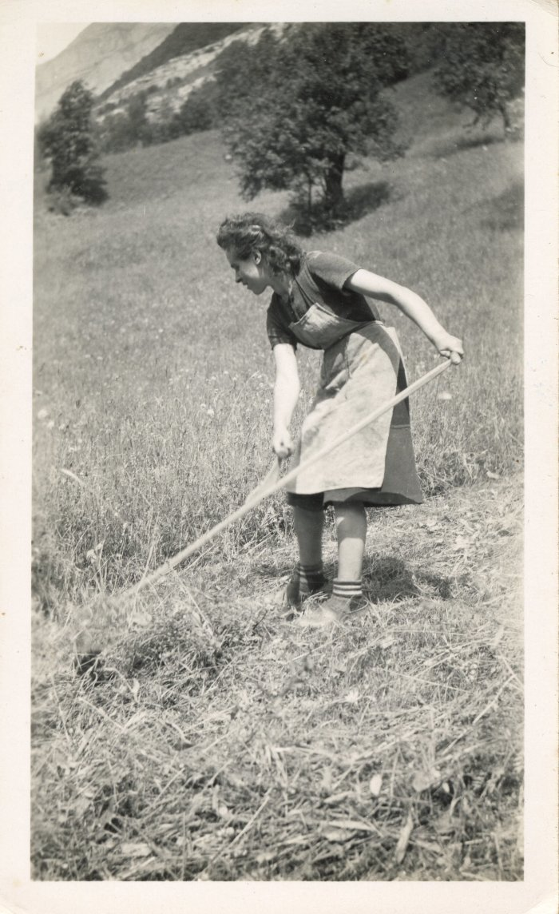
 | Photo la "Faucheuse" - Deffayet Louise (12-038) | Photo la "Faucheuse" - Deffayet Louise
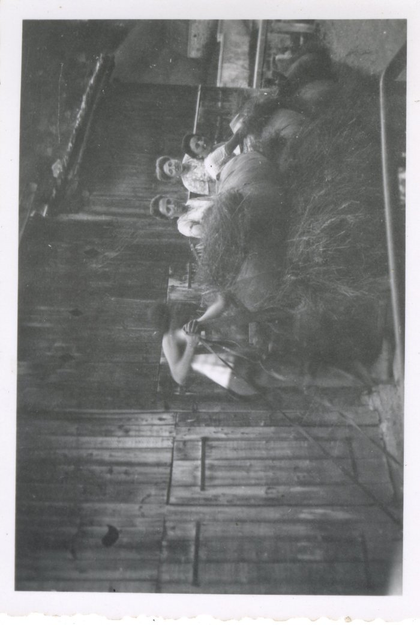
 | Photo des foins en famille (12-040) | Photo des foins en famille devant l'église Monique, Celestine et Ida MOCCAND
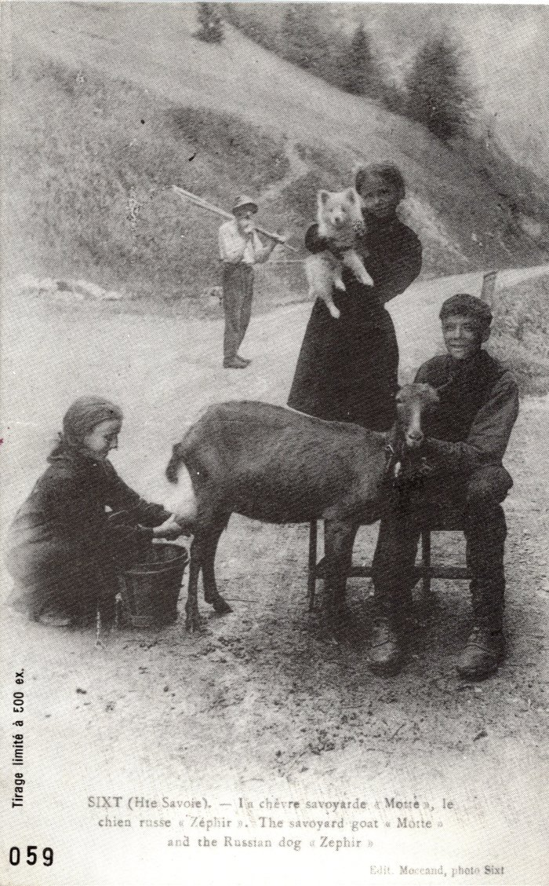
 | Carte postale de "La chèvre savoyarde "motte" et le chien "Zéphir"" à Sixt (2-027) | Carte postale de "La chèvre savoyarde "motte" et le chien "Zéphir"" à Sixt Pierre au merle
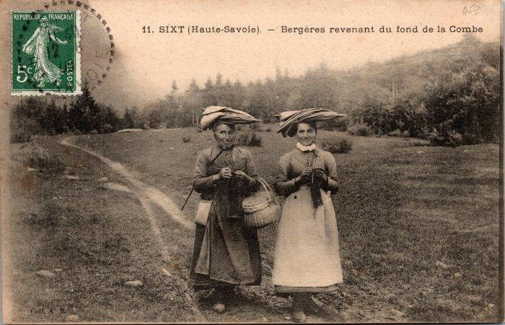 | Bergères revenant du fond de la Combe (2-057) | Bergères revenant du fond de la Combe
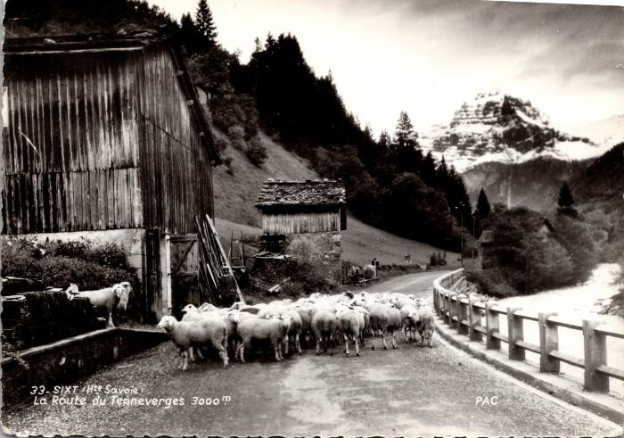 | Les moutons sur la route du Fer-à-Cheval (2-1131) | Les moutons sur la route du Fer-à-Cheval
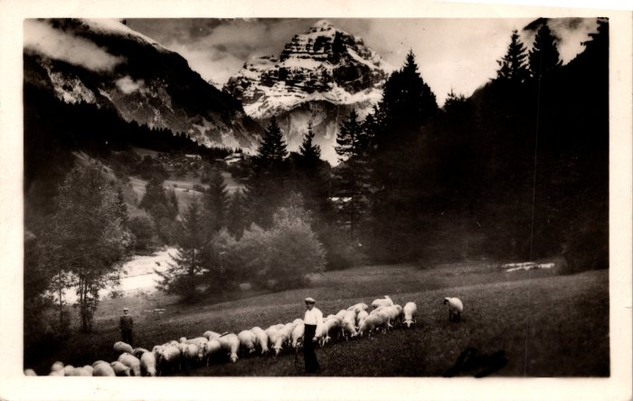 | Pâturage avec les moutons (2-1149) | Pâturage avec les moutons
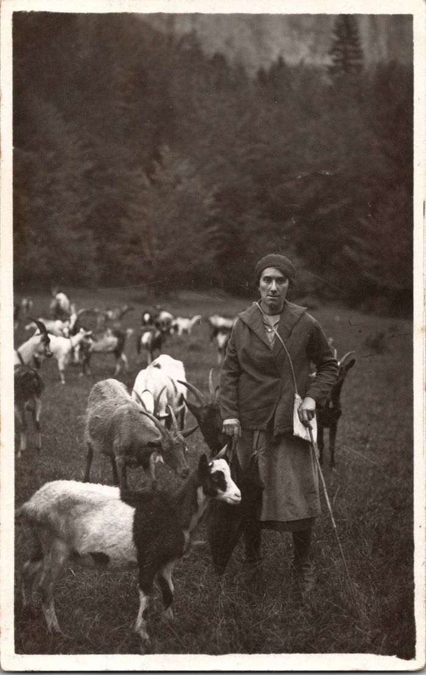
 | Photo d’Alphonsine MOCCAND avec les chèvres au Vivier (2-1538) | Photo d’Alphonsine MOCCAND (1909-2001) avec les chèvres au Vivier
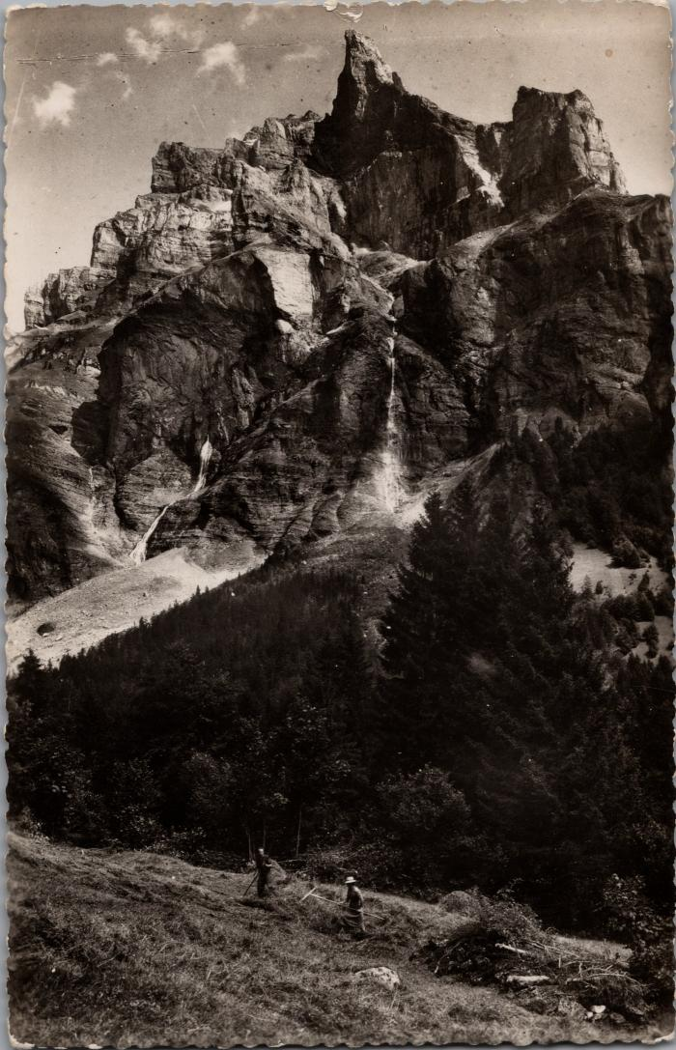
 | Râtelage du foin au Fer-à-Cheval sous la Corne du Chamois (2-1714) | Râtelage du foin au Fer-à-Cheval sous la Corne du Chamois
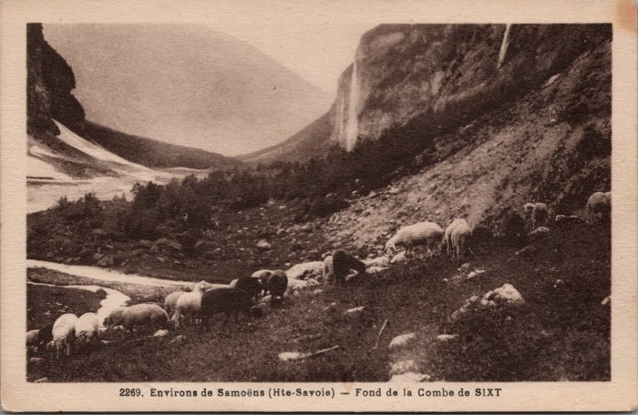 | Pâturage des moutons au fond de la Combe (2-2989) | Pâturage des moutons au fond de la Combe
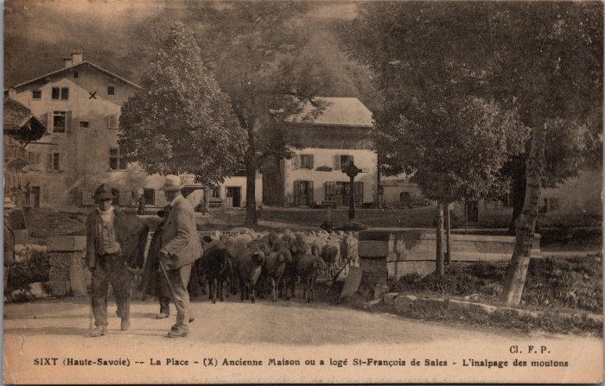 | "L'inalpage des moutons" sur la Place de Sixt (2-3130) | "L'inalpage des moutons" sur la Place de Sixt
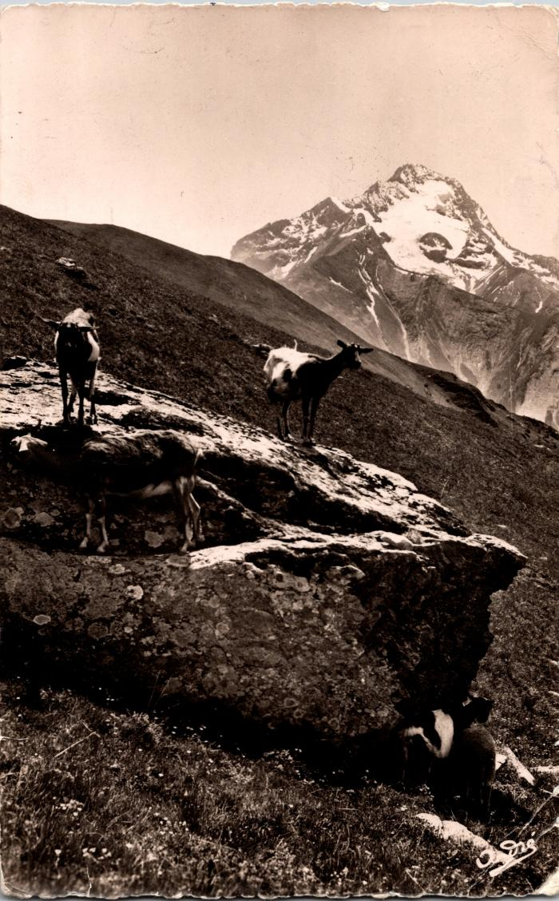
 | Carte postale du pâturage des chèvres à Samoëns (2-330) | Carte postale du pâturage des chèvres à Samoëns
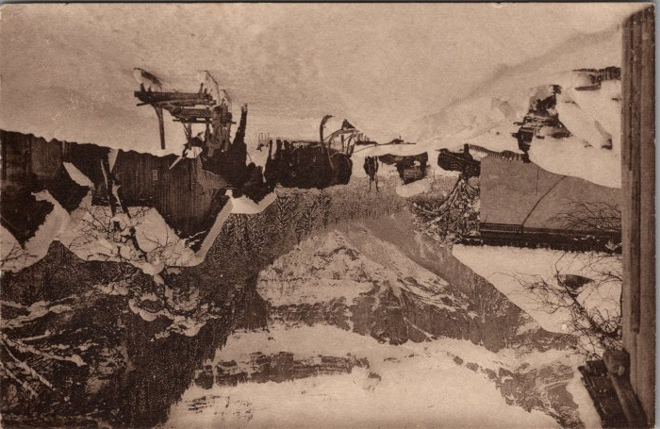 | Descente des foins à Nambride l’hiver (2-3336) | Descente des foins à Nambride l’hiver
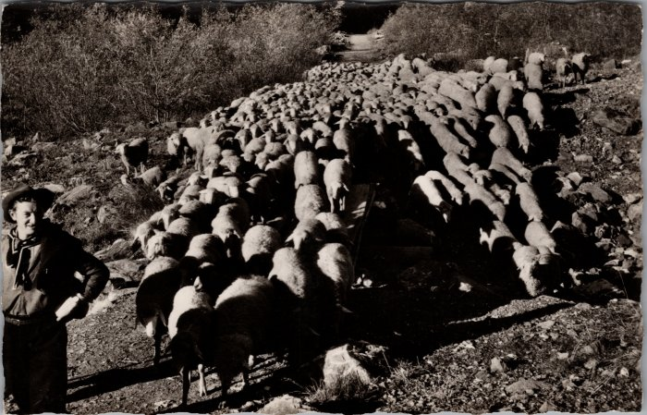 | Les moutons descendant du Boret (2-3434) | Les moutons descendant du Boret
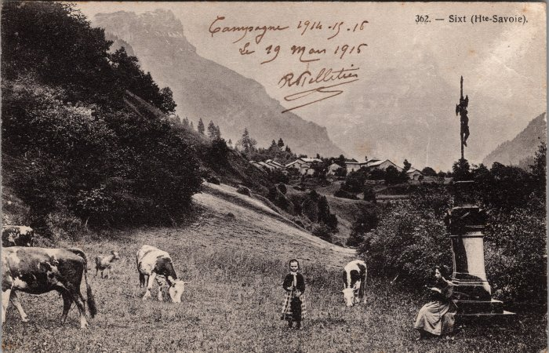 | Pâturage aux Curtets - 1915 (2-3645) | Pâturage aux Curtets, le 19 mars 1915
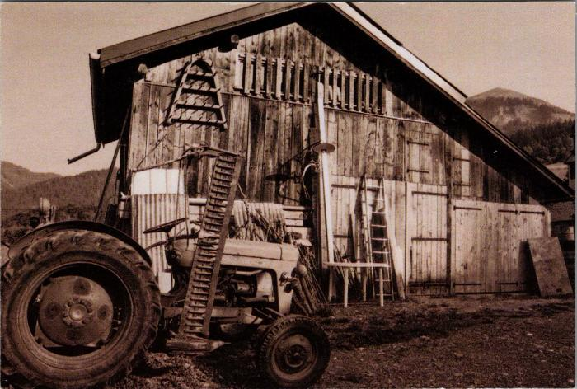 | Le tracteur et les outils devant une grange (2-3833) | Le tracteur et les outils devant une grange
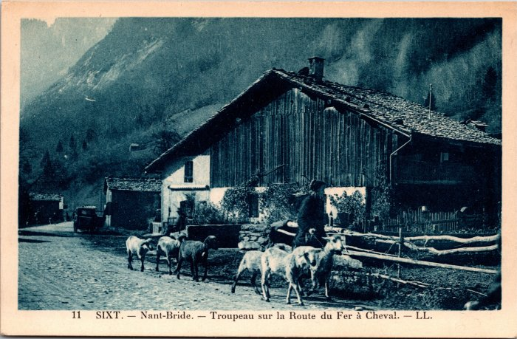 | Troupeau de moutons sur la route du Fer-à-Cheval à Nambride (2-3955) | Troupeau de moutons sur la route du Fer-à-Cheval à Nambride
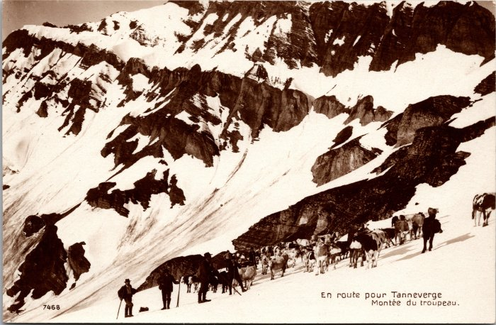 | Montée du troupeau de vaches au Tenneverge (2-4323) | Montée du troupeau de vaches au Tenneverge
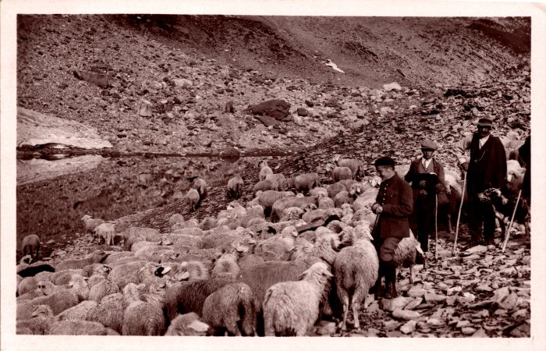 | Troupeau de moutons aux environs de la Vogealle (2-767) | Troupeau de moutons aux environs de la Vogealle
 | Foin dans le pré de Salvagny -1964 (22-004) | Foin dans le pré de Salvagny, juin 1964 Félicie RICHARD, Ludivine RICHARD (Nauzé), Pierre RICHARD
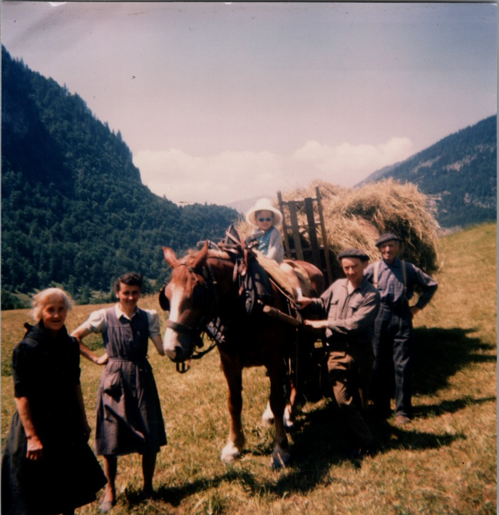 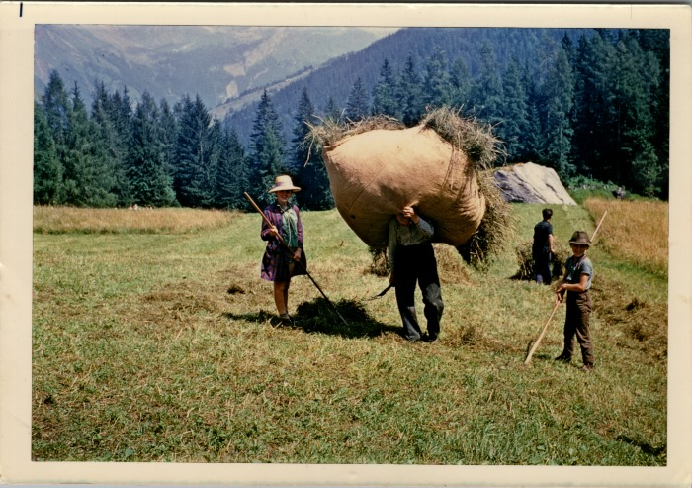 | Foin au Lignon, aout 1969 (22-005) | Foin au Lignon, aout 1969 Adelin RICHARD, Jean Pierre RICHARD
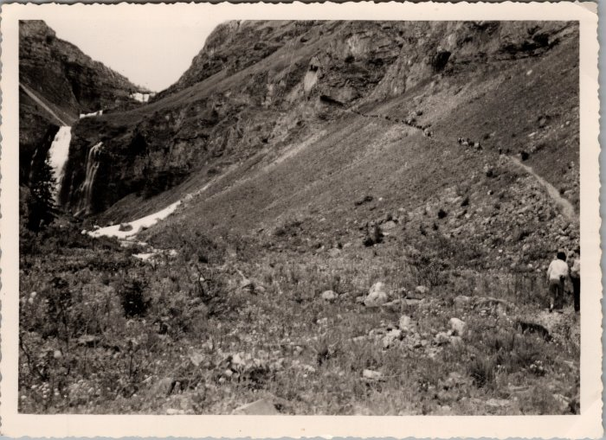 | Démontagnage de Sales vers les Fonts -1962 (22-019) | Démontagnage de Sales vers les Fonts le 21 juillet 1962
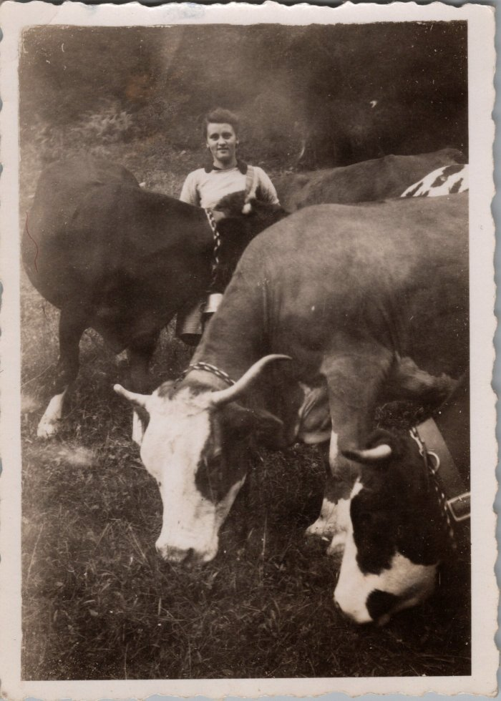
 | RICHARD Ludivine avec les vaches -1947 (22-020) | RICHARD Ludivine (Nauzé) avec les vaches en septembre 1947 Descente des vaches de Sales pour les mener aux Fonts le lendemain, passée à Salvagny
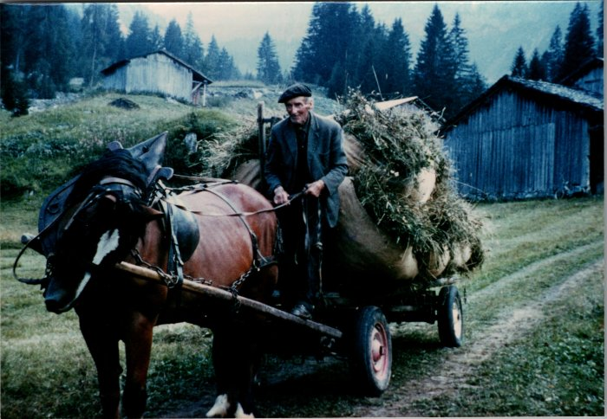 | RICHARD Adelin "Bouzaron" et la jument avec le foin (22-021) | RICHARD Adelin "Bouzaron" et la jument avec le foin en aout 1973
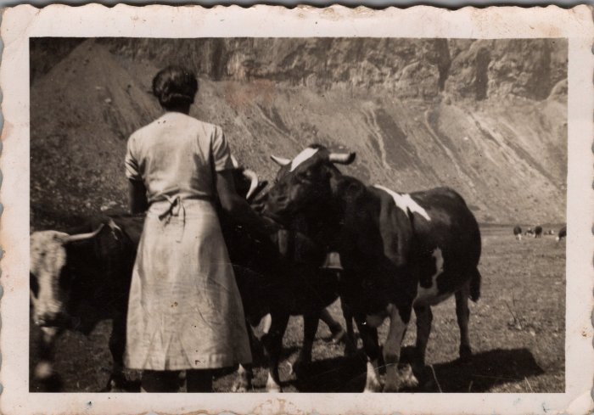 | Photo dans les alpages d'Anterne - Irène MOGENIER (23-015) | Photo dans les alpages d'Anterne - Irène MOGENIER
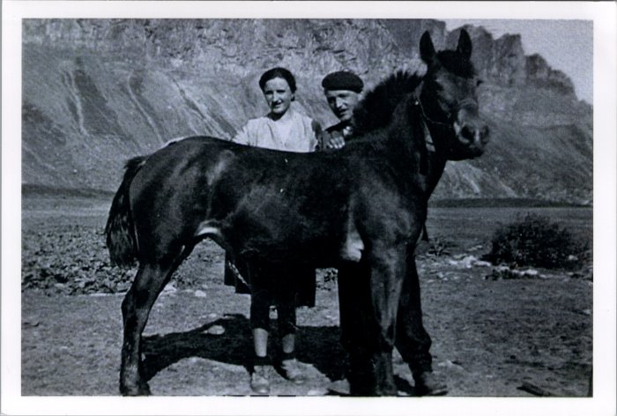 | Photo d'Irène et Noel MOGENIER avec le cheval à Anterne (23-016) | Photo d'Irène et Noel MOGENIER avec le cheval à Anterne probablement dans les années 50
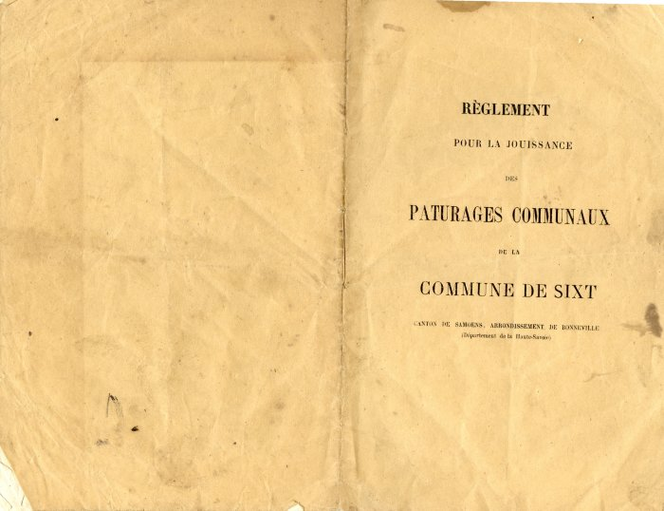 | Livret du règlement pour la jouissance des pâturages communaux de la commune de Sixt (24-019) | Livret du règlement pour la jouissance des pâturages communaux de la commune de Sixt en 1872
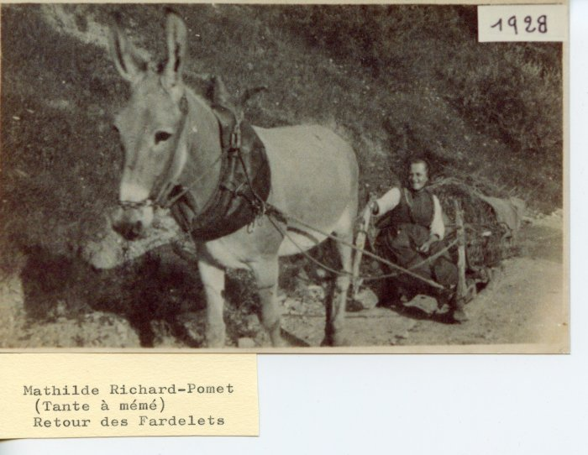 | Mathilde RICHARD-POMET, retour des Fardelets en 1928 (24-036) | Mathilde RICHARD-POMET, retour des Fardelets en 1928 avec l'âne
 | Jean Baptiste RICHARD-POMET et Joséphine FAVRE - 1934 (24-038) | Jean Baptiste RICHARD-POMET et Joséphine FAVRE (épouse de Sylvestre RICHARD POMET, mère d'Ida GIARDINO) en 1934 avec une vache et deux chèvres.
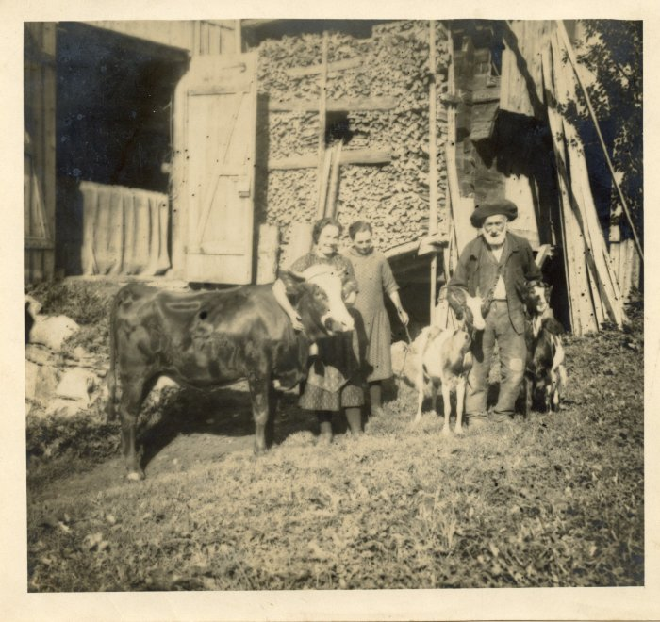 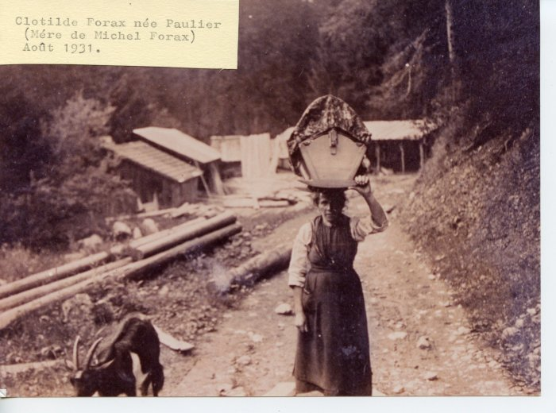 | Clotilde FORAX - aout 1931 (24-040) | Clotilde FORAX née PAULIER (mère de Michel FORAX) - aout 1931
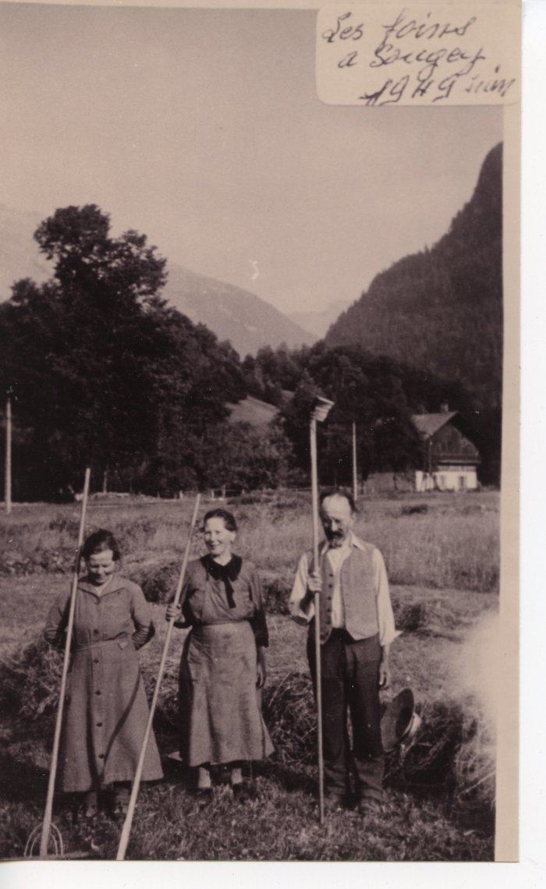
 | Les foins a Sougey - 1949 (24-041) | Les foins a Sougey - 1949 Les cousines Depassier, Félicie (1883-1982), Marceline (1882-1980) et Odile (mari de Marceline 1878-1965)
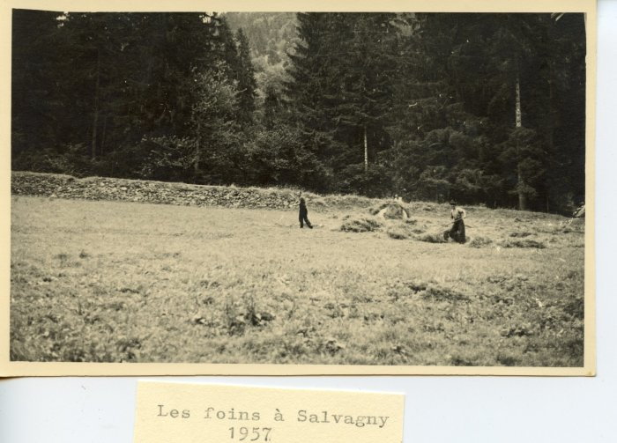 | Les foins à Salvagny en 1957 (24-043) | Les foins à Salvagny en 1957
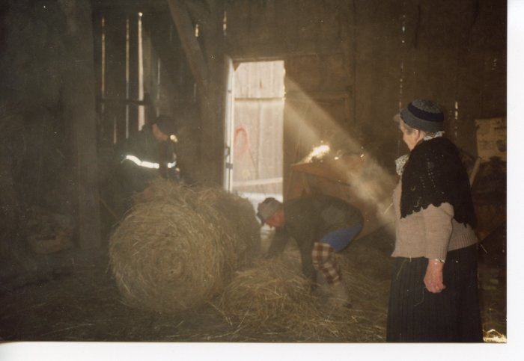 | Préparation des "rans" Marcel et Anna MOGENIER (24-064) | Préparation des "rans" Les "rans" sont des paquets de foins pesant jusqu'à 200kg Marcel et Anna MOGENIER
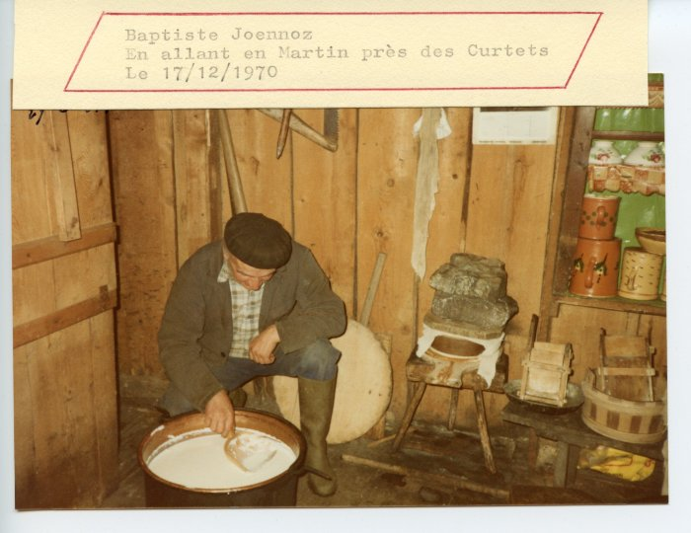 | Baptiste JOENNOZ transformant la tomme (24-076) | Baptiste JOENNOZ transformant la tomme le 17 décembre 1970 près des Curtets
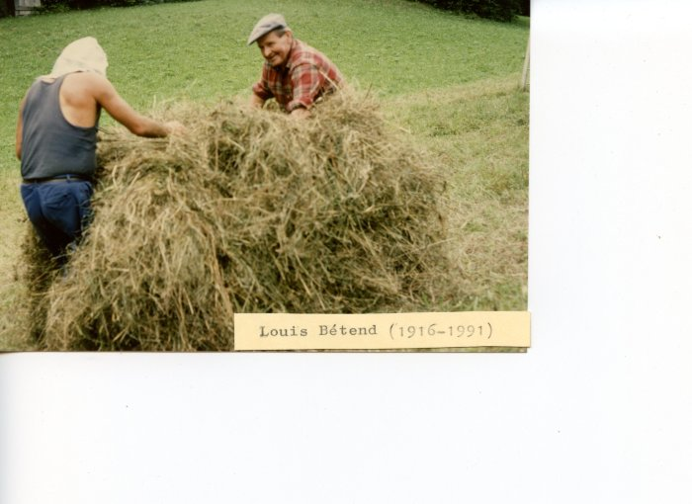 | Louis BETEND faisant les foins (24-081) | Louis BETEND (1916-1991) faisant les foins
 | Travail et transformation de la tomme à Commune Aimé BETEND et Mireille MAËS (24-083) | Travail et transformation de la tomme à Commune Aimé BETEND et Mireille MAËS (née BETEND)
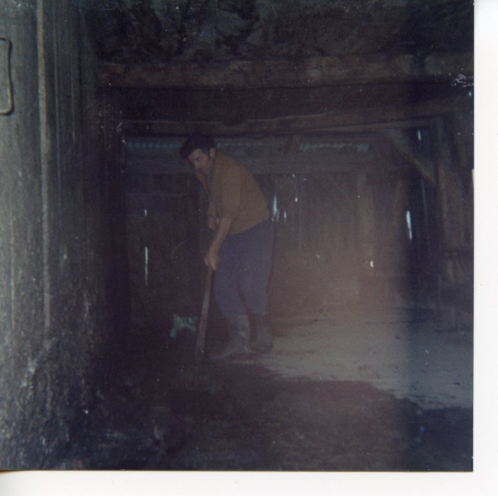 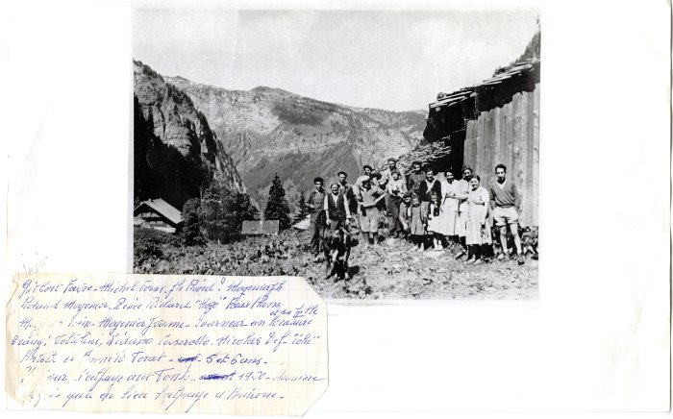 | Photo du dernier emmontagnage aux Fonts en 1960 (27-002) | Photo du dernier emmontagnage aux Fonts en 1960 Gilbert FAVRE, Michel FORAX, Joseph BIORD? MOGENIER Joseph, Roland MOGENIER, Renée RICHARD, FORAX, Aline, MOGENIER Irène, MOGENIER Yvonne, Tourneur un locataire et sa fille. 2e rang : Voltolini, Lidano CASEROTTO, Nicolas DEFFAYET (Colu), Arlette et Annick FORAX 5 et 6 ans
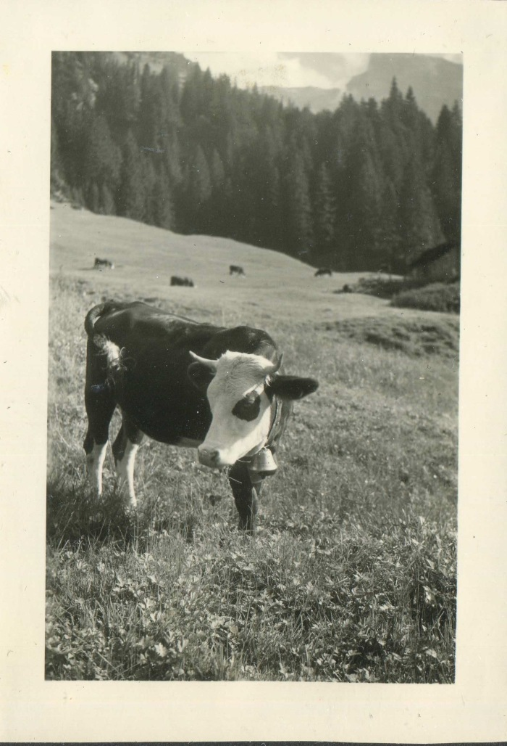
 | Photo des vaches aux chalets des fonts dans les années 60 (3-075) | Photo des vaches aux chalets des fonts dans les années 60
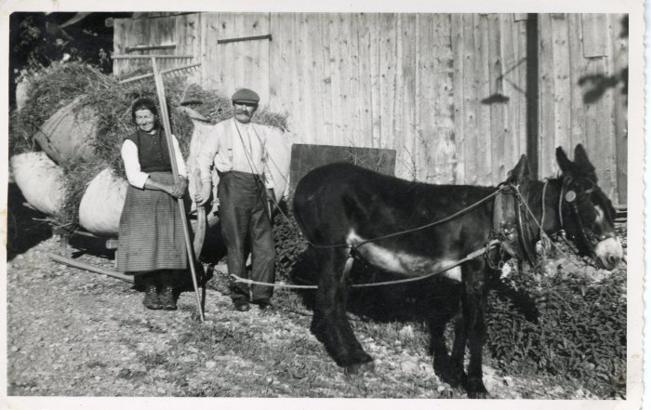 | Photo de Madeleine et Hypolite BRUN avec l'âne tirant le foin sur la luge (5-006) | Photo de Madeleine et Hypolite BRUN avec l'âne tirant le foin sur la luge
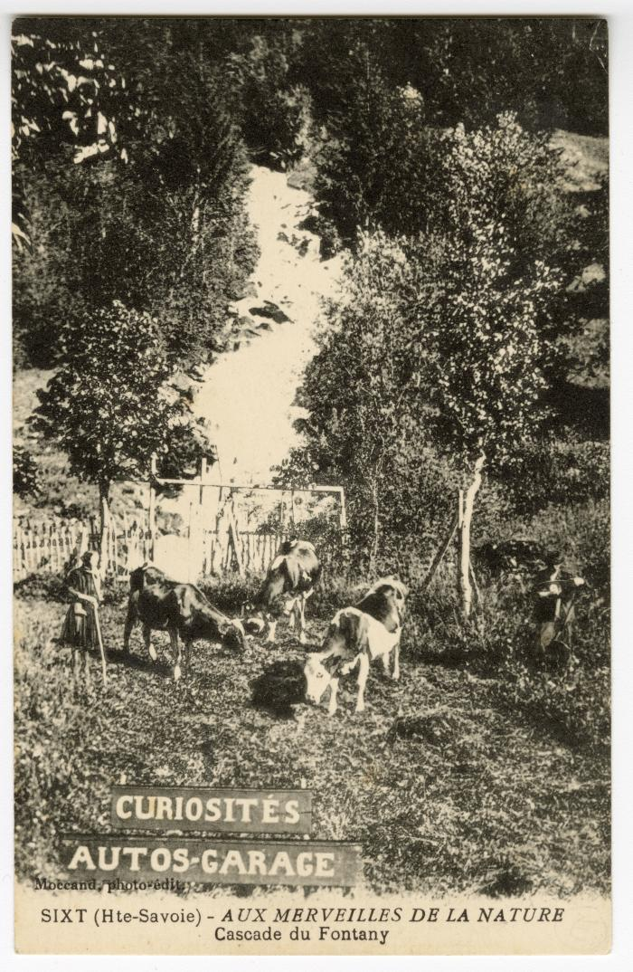
 | Les vaches en champs sous la Cascade du Fontany (56-084) | Les vaches en champs sous la Cascade du Fontany
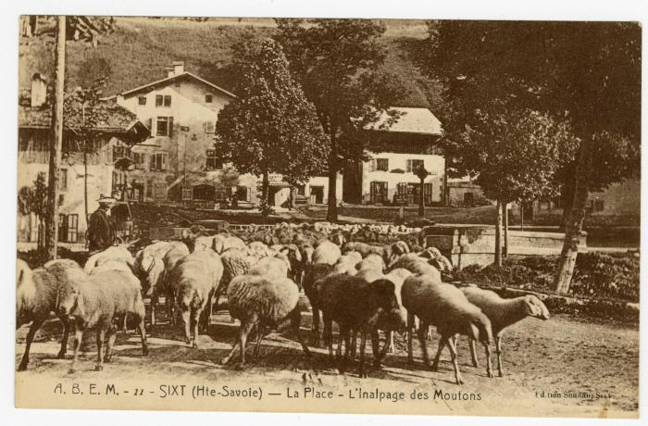 | Sur la Place, l'Inalpage des Moutons à Sixt (56-099) | Sur la Place, l'Inalpage des Moutons à Sixt

